HOJA 1
 |  | FORMATO PARA DEPARTAMENTO DE COMPRAS C.I PISCICOLA FISHCO SAS |  |  | VIGENCIA 20-01-2023
 |  | SOLICITUD MATERIALES E INSUMOS Y EQUIPOS |  |  | FECHA DE EDICIÓN | VERSIÓN
 |  | Código: PF- DCMIE -02 |  |  | 2023-01-20 | 2
ELABORADOR POR: DILMER ERNESTO VELASCO |  |  |  |  | APROBADO POR: JORGE ALBERTO FORERO
FECHA | NOMBRE DEL MATERIAL E INSUMO | CANTIDAD | DESTINO MATERIAL/ USO | SOLICITADO POR | OBSERVACIONES DE ESPECIFICACIÓN |  | APROBADO PARA COMPRA
2024-10-07 | ELEMENTOS PARA KIT ANTIDERRAMES: 4 paquetes de paños absorbentes 3 Absorbente industrial 3 Linternas recargables 1 martillo de caucho 4 bolsas de color rojo 4 almohadas absorbentes pilas para linterna AAA (2 Paq) 1 desengrasante industrial 1 recogedor | GLB | PRODUCCIÓN BETANIA | Lina Maria Cerquera D. | 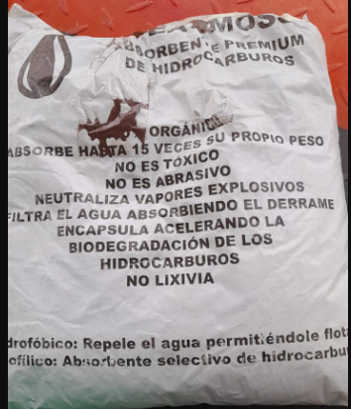 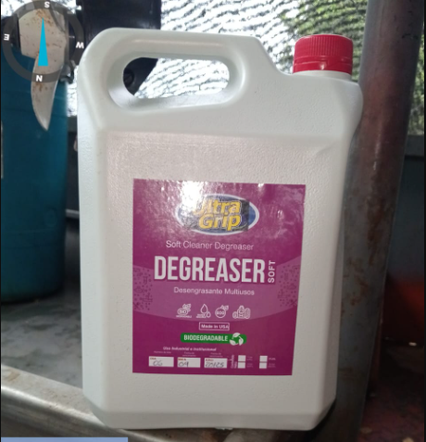  4 paquetes de paños absorbentes ( ESTOS SON PARA PLANTA CAT, BODEGA COMBUSTIBLE, BODEGA DE QUIMICOS) 3 Absorbente industrial ( ESTOS SON PARA PLANTA MP150, BODEGA DE COMBUSTIBLE, BODEGA DE QUIMICOS) 3 Linternas recargables ( ESTAS SON PARA PLANTA MP150, CAT, BODEGA DE COMBSTIBLE) 1 martillo de caucho ( ESTE ES PARA EL FERRY) 4 bolsas de color rojo (ESTE ES PARA EL FERRY) 4 almohadas absorbente (ESTAS SON PARA BODEGA DE QUIMICOS, PLANTA MP150) pilas para linterna AAA (2 Paq) (BODEGA DE QUIMICOS) 1 desengrasante industrial(BODEGA DE QUIMICOS) 1 recogedor (PLANTA MP150)
2024-10-07 | ELEMENTOS PARA BOTIQUINES: 1 botiquin completo para la lancha 7 precinto 521 5 vendas elasticas 2x5 1 venda elastica 3x5 1 venda 4x5 yardas 1 venda 5x5 yardas 3 yodopovidona solución 2 tijeras 5 cajas de gasas de 1 yarda 3 manuales de primeros auxilios 2 bolsas de algodón de 25gr 4 bolsas de bajalenguas x 20und 10 rollos de micropore 2x5 7 rollos de espadadrapo 3x4 7 silbatos 1 caja de sales de rehidratación oral 6 Jeringa 3ml 15 compresas laparotomia esteril 1 caja curas x100 und | GLB | PRODUCCIÓN BETANIA | Lina Maria Cerquera D. | 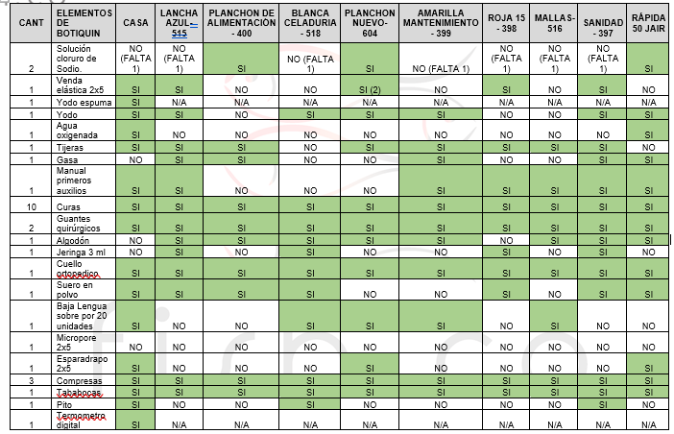 La relación de cada faltante se encuentra en el informe enviado por producción y se compara con informe de SST para instalar en cada Botiquin
2024-10-07 | 6 extintores de 10 lb con soporte de piso 4 extintores de 5 lb 1 Extintor de CO2 DE 10 Lb con soporte de piso 7 aros salvavidas con 10 mt de cuerda de alta flotabilidad 12 remos 6 banderas rojas de 40*60 | GLB | PRODUCCIÓN BETANIA | Lina Maria Cerquera D. | 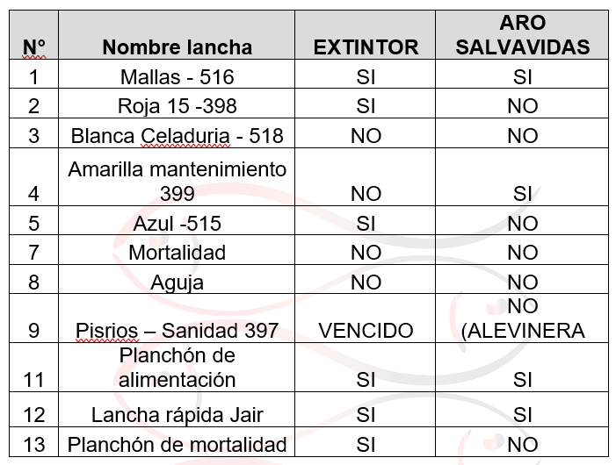 Los 6 extintores son para las bodegas de concentrado, tulas y mallas 4 extintores de 5lb para lanchas 1 extintor de CO2 de 10lb para planta eléctrica 7 aros salvavidas para lanchas
2024-10-07 | LETREROS DE 30X15 CM - Riesgo Electrico (1) - Prohibido Fumar (1) - Riesgo de Caida (2) betania y alevinera - Peligro de Explosión (1) alevinera: - Prohibido el Ingreso de personal no autorizado - Precaución piso mojado y liso - Riesgo de ahogamiento | GLB | PRODUCCIÓN BETANIA Y ALEVINERA | Lina Maria Cerquera D.
2024-10-07 | Escalera Dielétrica multipropósito | 1 | PRODUCCIÓN BETANIA | Lina Maria Cerquera D. | 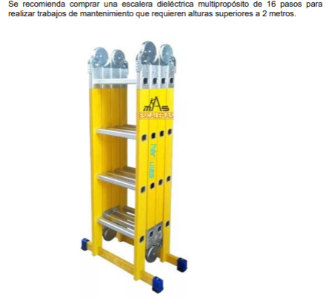 SOLICITADO POR EL ÁREA DE SST
2024-10-07 | Kit antiderrames completo con bolso | 1 | PRODUCCIÓN BETANIA | Lina Maria Cerquera D. | 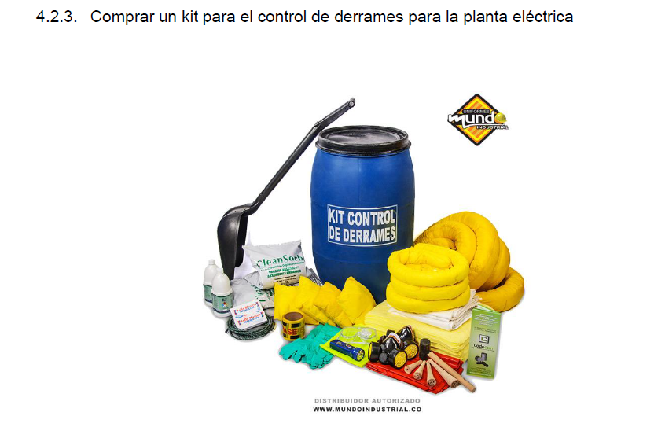 SOLICITADO POR EL ÁREA DE SST
2024-10-07 | 10 mt de cuerda de alta flotabilidad | 10 mt | PRODUCCIÓN BETANIA | Lina Maria Cerquera D. | SOLICITADO POR EL ÁREA DE SST
2024-10-07 | INSTRUCTIVOS DE NAVEGACIÓN SEGURA | 5 | PRODUCCIÓN BETANIA | Lina Maria Cerquera D. | 